フローチャート
VSRPG フローチャート | 戻る | 最終更新 2016/10/10

L
ロード画面を
はさみます。
タイトル画面
次の画面に移行します

○ボタン(決定)で移行
×ボタン(キャンセル)で戻る
×ボタン(キャンセル)で戻る
前の画面に戻る

プレイヤー名入力画面

一文字も入力されていない状態で ×ボタン(キャンセル)で戻る
文字を一文字でも入力した状態で「OK」を○ボタンで移行
補足

参戦待機画面

カラーリング選択
準備完了画面

L

ファーストスキル
選択画面
未確定なので
仮で入れてます。

レディーファイト！

残り５、３、１分コール

ゲームセット

制限時間の経過で
移行します

リザルト画面

全員が決定ボタンを押すと
移行します。

最後のお礼

スタッフロールです。
最後まで流し終わるか、
何かのボタンを押すと
移行します。

各画面仕様
VSRPG 各画面仕様 |  |  |  |  |  |  | 戻る
最終更新2016/10/13
 | 目次
 | 名前画面 | 待機画面 | リザルト | メインUI | UPグレード | アイテム

 | 名前入力画面
 | 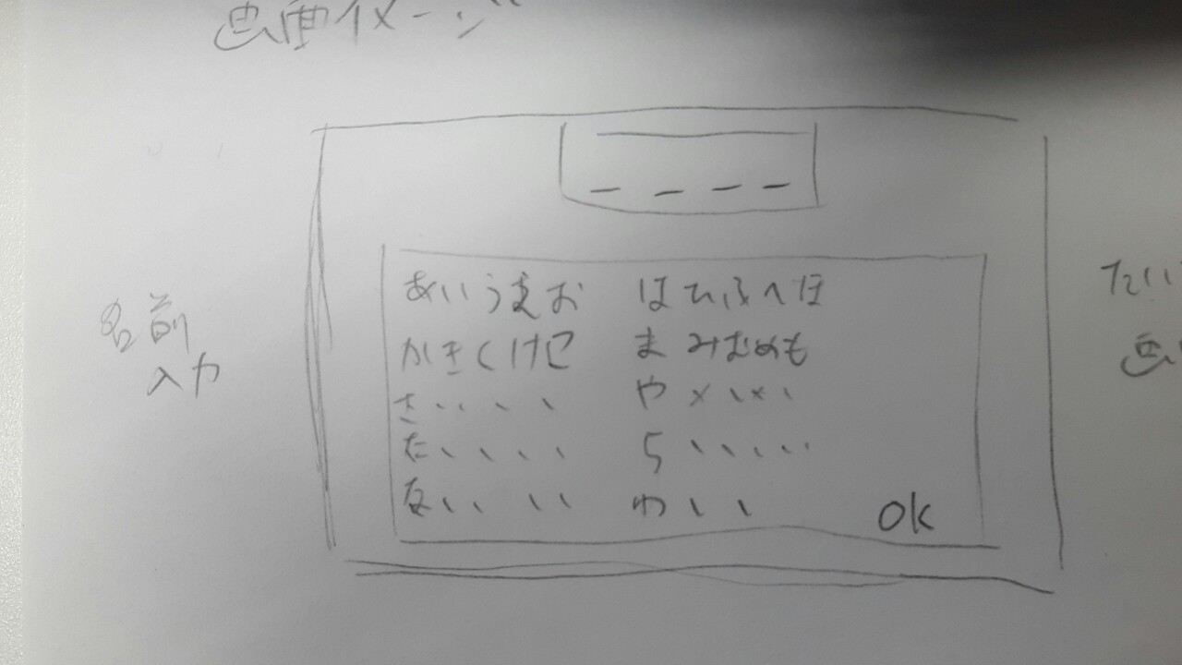
 | プレイヤーネームの入力画面です。 プレイヤーは初めに名前を入力しなければなりません。 入力内容はひらがなで最大四文字まで、キーボードでの入力ではなくコントローラーで選択、決定をします。 イメージイラストでは小文字の『あいうえお、やゆよ、わ』が抜けていますが、真ん中の列の右隣に配置します。

 | マッチング待機画面
 | 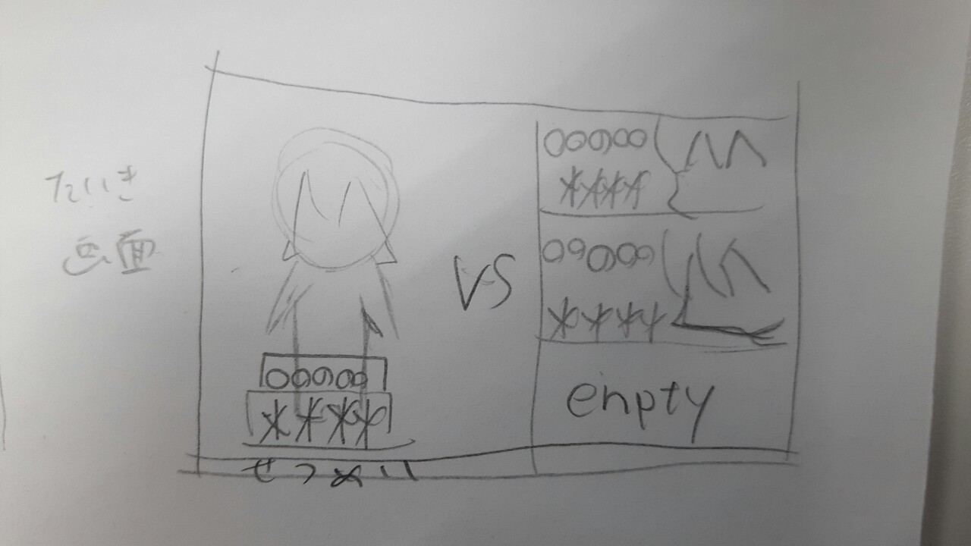 |  |  |  |  |  | (画像の綴り間違ってる……)
 | マッチングの待機画面です。 画面左半分にプレイヤーの容姿、入力した名前、ランダムで決められる称号が表示されます。 右半分は参加プレイヤーが表示されます。左プレイヤー同様、名前と称号と容姿が表示されます。 表示順は、上から入室順となります。 誰も入室していない場合は『empty』が表示され、背景が灰色になります。 この画面の時に、L1、R1でカラーリングを変更することができます。

 | リザルト画面
 | 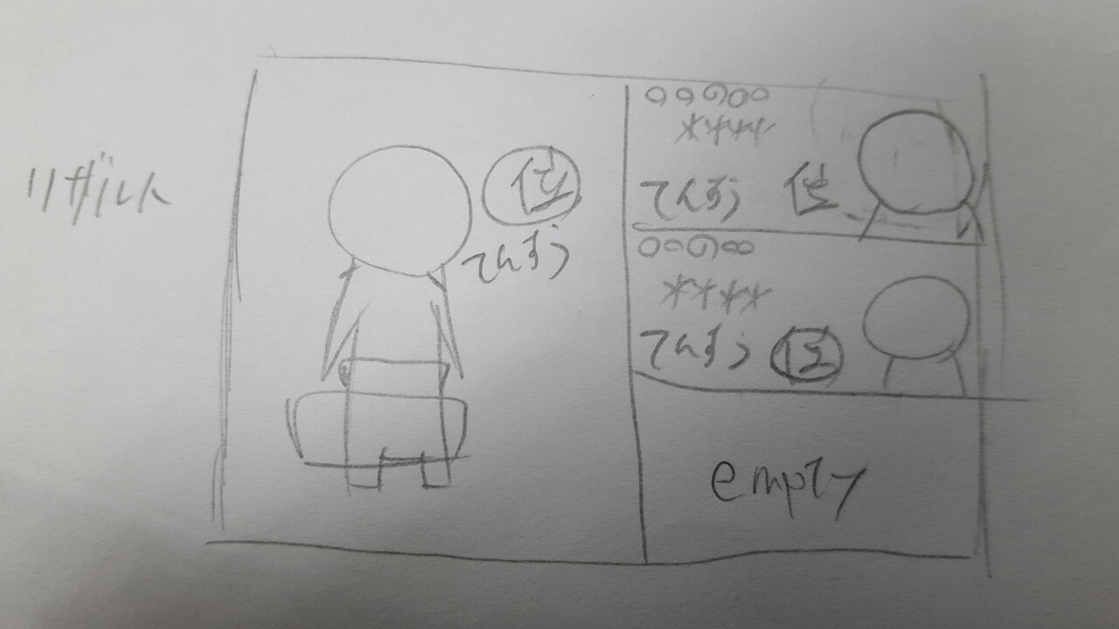
 | ゲーム終了後表示されるリザルト画面です。 ここでは、先ほどの点数と順位が表示されます。 表示演出については、別ページにて記述しますので少々お待ちください。

②→
④→
←③
←①
 | ゲームメインの画面
 | 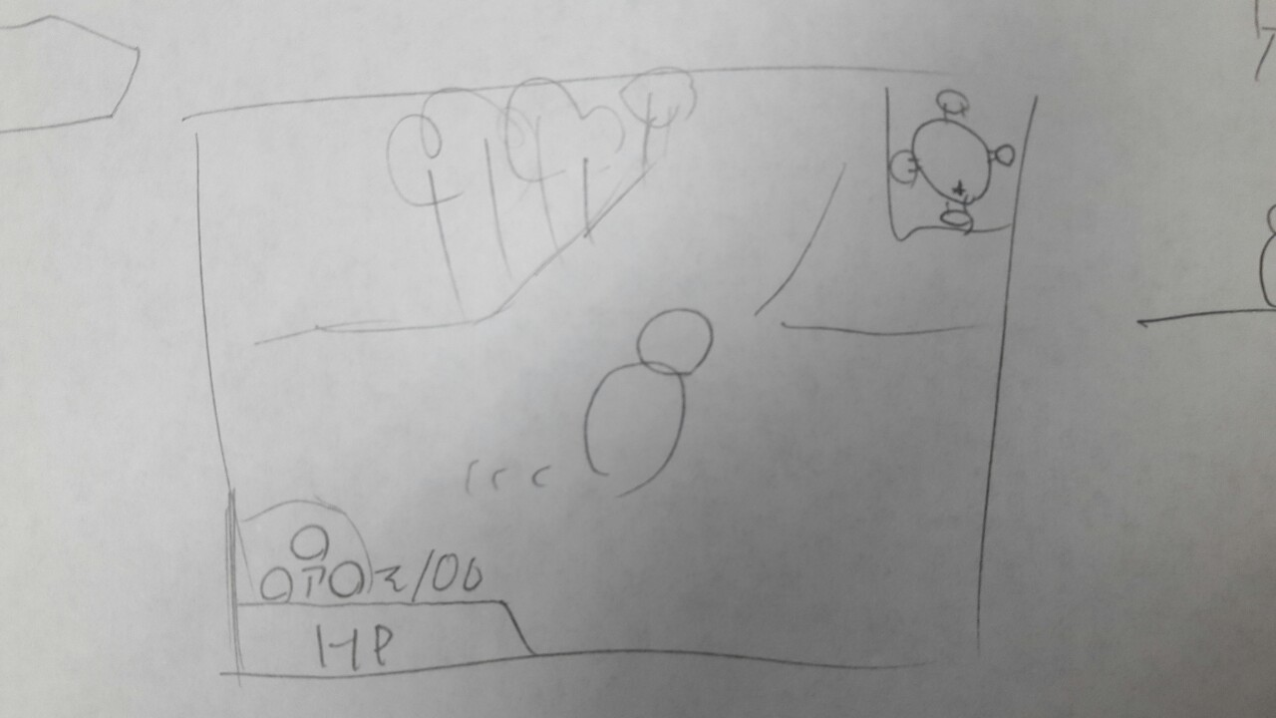
 | ①→マップ ：全体マップが表示されます。通常は自分の位置のみ表示となります。 ②→アイテムスロット ：現在所持中のアイテムが表示されます。『↑←→』は各十字キーと連動しています。 ③→経験値量 ：現在の経験値所持数です。 ④→HP ：現在のHP量を表示します。 画像にはありませんが『現在値/最大値』を表示します。 カメラについて ハーフトップビューでの実装をお願いします。 なお、オブジェクトは位置によって見えにくい事が起こることも予想されます。 その場合は、カメラの移動(プレイヤーを中心に円形)を実装します。

 | アップグレード画面
 | 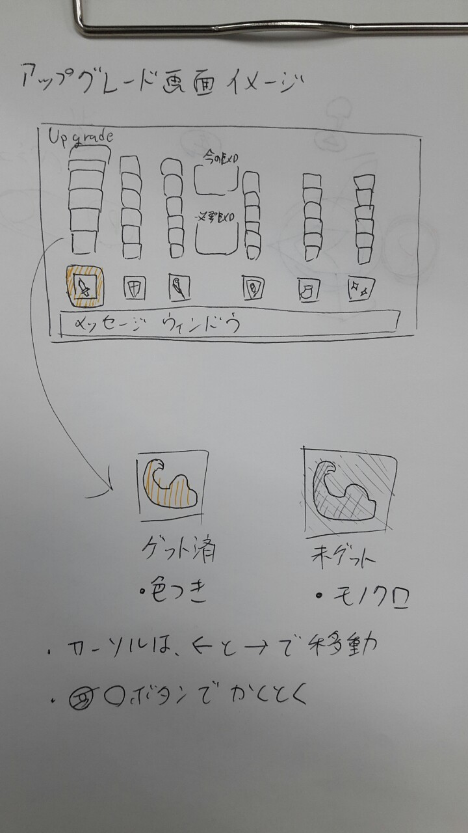

 | アイテム獲得画面
 | 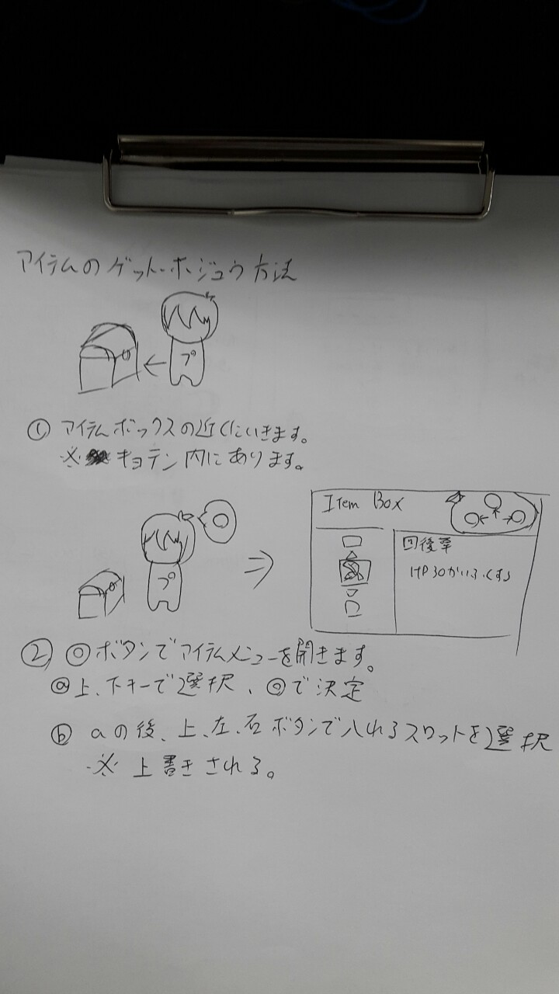

プレイヤー
VSRPG プレイヤー表 |  |  |  |  |  |  | 戻る | 最終更新 2016/10/24

 | 目次リンク
 | アップグレード表 | プレイヤーの見た目 | アップグレードアイコン | モーション | ダメージ計算

 | プレイヤーアップグレード表

 | 物理攻撃(Atk) | 魔法攻撃(Mat) | 物理防御(Def) | 魔法防御(Mdf) | 移動速度(Spd) | 獲得ブースト
レベル１ | 『踏み込み斬り』 Atk+5 | 『マジックショット』 Mat+5 | 『ガードアップ』 Def+5 HP+5 | 『マジックガード』 Mdf+5 HP+5 | 『そよ風』 Spd×1.1 | 『物覚え』 獲得経験値+1
レベル２ | 『疾風斬り』 Atk+5 攻撃速度加速 | 『マジックミサイル』 Mat+5 発射スピード増加 | 『ロックウォール』 Def+5 HP+10 | 『マギカマッシブ』 Mdf+5 HP+10 | 『陽炎』 回避時無敵時間増加 | 『ラッキーヒット』 25％の確率で獲得経験値+3
レベル３ | 『重撃』 Atk+10 | 『マギカチャージ』 Mat+10 | 『アイアンシールド』 Def+10 HP+15 | 『ミラーコーティング』 Mdf+10 HP+10 | 『疾走』 Spd×1.25 | 『ラーニング』 獲得経験値+1
レベル４ | 『魔力の刃』 Atk+10 Mat+5 | 『マジカルボム』 Mat+10 発射後一定時間で爆発する | 『メタルボディ』 Def+10 HP+20 | 『薬の知識』 アイテムの効果が強化される Mdf+5 | 『無影』 回避距離の増加 | 『ねこばば』 ５秒ごとに経験値+1
レベル５ | 『豪傑の証』 Atk+10 Def+10 | 『ルーンエンハンス』 詠唱速度が短くなる Mat+10 | 『頑強の意思』 攻撃を受けても 怯みにくくなる | 『デュアルバリアー』 Mdf+10 Def+10 | 『電光石火』 Spd×1.5 | 『大物狙い』 プレイヤー討伐時経験値+25 大型討伐時経験値+25
極 | 『怒りの一撃』 攻撃を受けてから ３秒間攻撃力が1.5倍 Atk+10 | 『メテオバースト』 魔法攻撃が三方向に増える Mat+15 | 『ザ・フォートレス』 回避がガードに変更 一定時間ダメージ半減 攻撃した相手を怯ませる | 『ホーリーリザレクション』 2秒每HP3回復 | 『完全隠密』 ４秒間その場に立ち止まると 透明になる 透明解除後、3秒間武器ダメージ2倍 | 『盗賊の極意』 武器攻撃がヒットしたら 経験値を2獲得

合計+値 | Atk+50 Mat+5 Def+10 | Mat+55 | Def+30 HP+50 | Mdf+35 HP+30 | Spd*1.5

 | プレイヤーの容姿について

 | すっぴん |  |  | 物理攻撃・極 ファイター
 | イメージ | 村の青年のイメージ いかにも、新米感を出したいです。 言わば無職なので逆に尖った特徴は 出さないほうが好ましいです。 キーワード 勇敢、初々しい、活発 |  | イメージ | すっぴん君が一皮むけた姿です。 前衛職で、バリバリ動き回るので ゴリゴリの鎧よりも軽めの鎧(胸当てなど)で武装します。 剣は他の武器よりも大きめです。 キーワード 勇ましい、猪突猛進、力強い
 | ラフイラスト |  |  | ラフイラスト
 | 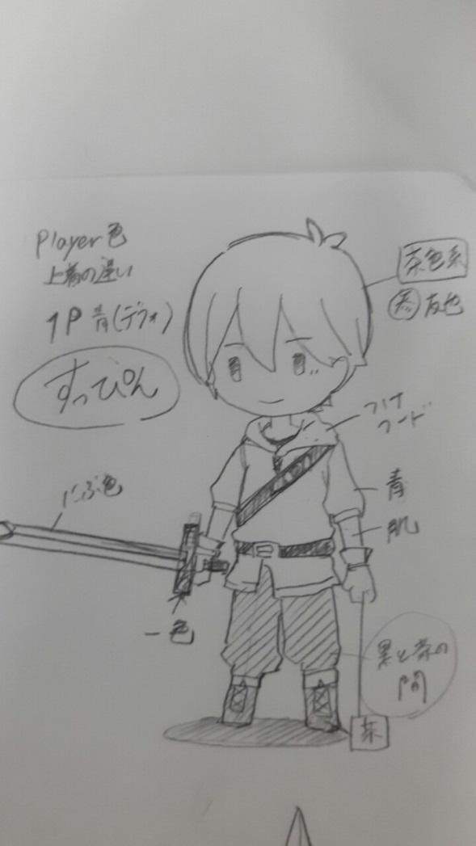

 | 魔法攻撃・極 マジシャン |  |  | 物理防御・極 ナイト
 | イメージ | 王道の魔法使いです。 三角帽子に木の杖と装備も、 ひと目でわかる魔法使いにしてください。 マジカルっぽさ(星やキラキラ)を出してください。 キーワード マジカル、賑やか、派手 |  | イメージ | すっぴん君がガチガチの鎧を身に纏っています。 背にはマントをたなびかせ、いかにも硬そう、頼りになる感を 出して欲しいです。 ガチガチの鎧とは言いますが、フルフェイスヘルムではなく 顔はしっかり出してください。 キーワード 硬い、正々堂々、重い
 | ラフイラスト |  |  | ラフイラスト
 | 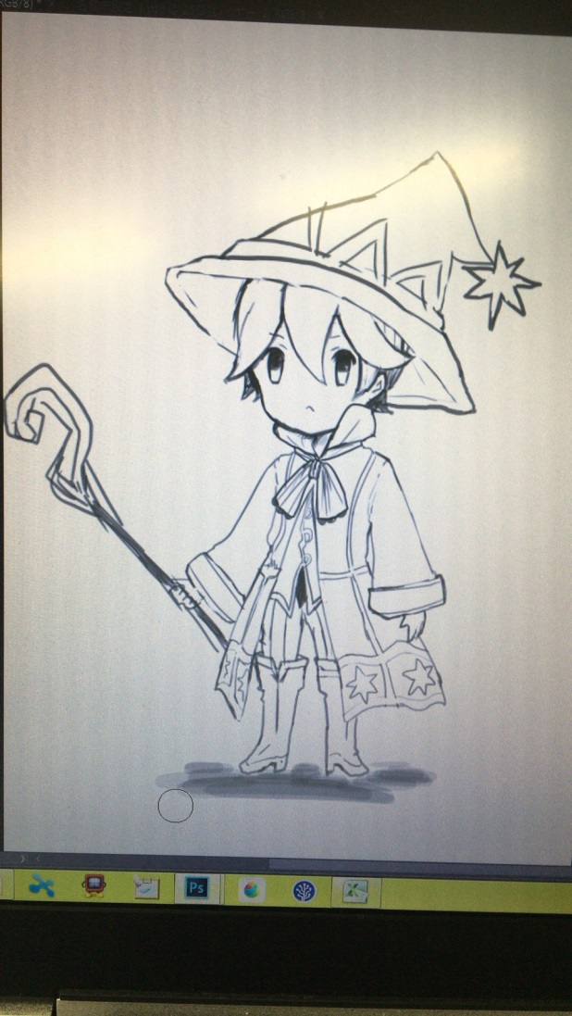 |  |  | 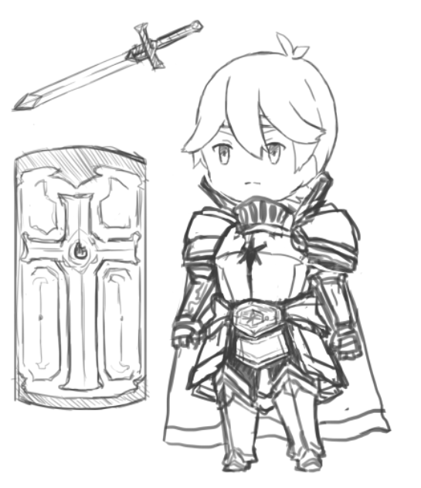

 | 魔法防御・極 プリースト |  |  | 移動速度・極 アサシン
 | イメージ | フードマントを身にまとい、聖職者の装いをしています。 服に大きな十字架を描いてください。 イメージは白魔道士に近いです。 フードはアサシンでも使用しているので、 身につけない(後ろに垂らす)ようお願いします。 フードマント以外ならば、頭に縦長帽子を被るようにしても 構いません。 イメージ 優しい、光、慈悲 |  | イメージ | フードとマスクで顔を隠し、相手を影から襲いかかる事に 趣を置いたすっぴん君です。 街を縦横無尽に駆け巡る身軽さ、そして相手を一撃げ葬る残忍さを アピールできたら最高です！ 腕とか足にナイフを隠しているのもありです キーワード 闇、隠密、残忍
 | ラフイラスト |  |  | ラフイラスト
 | 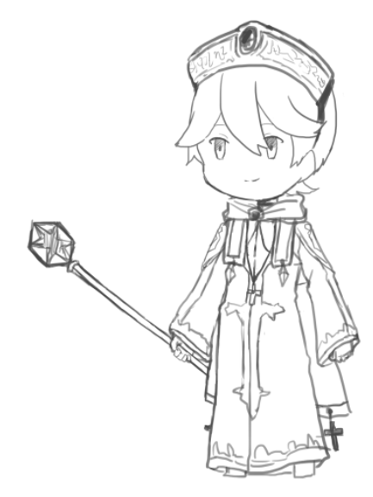 |  |  | 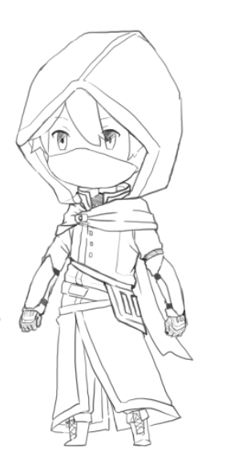

 | 経験値・極 シーフ
 | イメージ | 全極職業の見た目の中で、最も身軽な姿です。 頭にバンダナを巻き、タンクトップにニッカボッカと 海賊にも似たような見た目です。 背中に袋を背負ってみるのもありです！ キーワード いたずら、すばしっこい、悪ガキ
 | ラフイラスト
 | 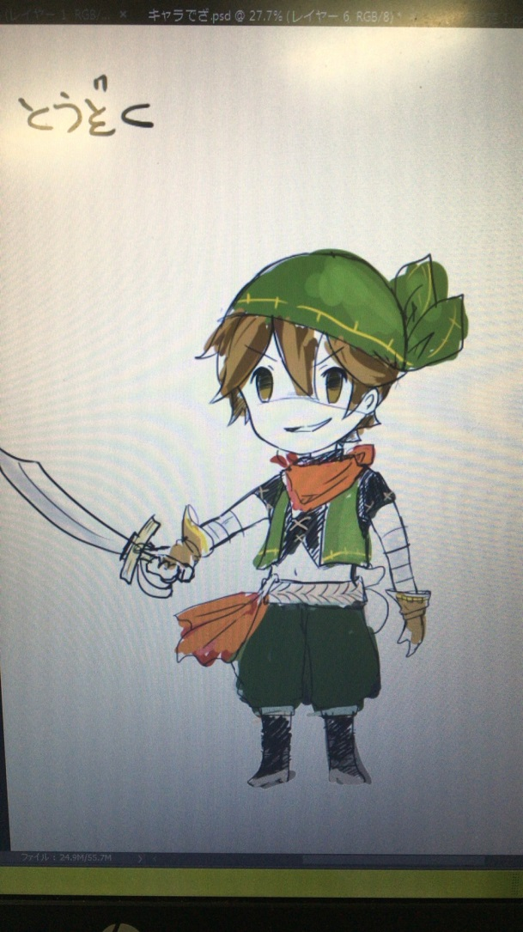

 | プレイヤーアップグレードのアイコンイメージ
イメージイラストを後で貼り付けておきます
 | 物理攻撃(Atk) | 魔法攻撃(Mat) | 物理防御(Def) | 魔法防御(Mdf) | 移動速度(Spd) | 獲得ブースト
レベル１ | 『踏み込み斬り』 剣で斬っている。 | 『マジックショット』 丸い球体が飛んでいる | 『ガードアップ』 守っている人のアイコン | 『マジックガード』 盾に魔法のアイコンが描かれている | 『そよ風』 そよ風が流れている | 『物覚え』 閃いた人のシルエット
レベル２ | 『疾風斬り』 剣が風をまとっている。 | 『マジックミサイル』 ミサイルの形状をした 魔弾が飛んでいる | 『ロックウォール』 岩のアイコン | 『マギカマッシブ』 マッスルポーズにオーラをまとわせるシルエット | 『陽炎』 回避している人に残像がついてきている | 『ラッキーヒット』 剣から星が飛び出しているイメージ
レベル３ | 『重撃』 剣から衝撃波 | 『マギカチャージ』 身体の中心に炎 | 『アイアンシールド』 キラキラした盾 | 『ミラーコーティング』 鏡が光を跳ね返している | 『疾走』 ダッシュしている人のシルエット | 『ラーニング』 考える人(石像)をスッピン君がとっている
レベル４ | 『魔力の刃』 剣のアイコンの後ろに 魔法のアイコン | 『マジカルボム』 爆発している | 『メタルボディ』 キラキラした鎧 | 『薬の知識』 フラスコにブクブクの泡を立てた液体 | 『無影』 躍動感あふれる回避をしている人のシルエット | 『ねこばば』 コインが地べたに巻かれている
レベル５ | 『豪傑の証』 力こぶがムキムキ | 『ルーンエンハンス』 ストップウォッチのアイコン | 『頑強の意思』 仁王立ち | 『デュアルバリアー』 二つの盾、それぞれ別の色に | 『電光石火』 イナズマの軌跡と共にダッシュ | 『大物狙い』 ドラゴンと人のアイコン
極 | 『怒りの一撃』 火山が大噴火 | 『メテオバースト』 隕石のアイコン | 『ザ・フォートレス』 大きな砦のアイコン 盾マークがあると好ましい | 『ホーリーリザレクション』 天使の輪っかと羽に天から光が差し込む | 『完全隠密』 物陰に身を隠しているシルエット | 『盗賊の極意』 バンダナとナイフのアイコン

 | プレイヤーモーションのイメージ表 (画像は追記)
 | 行動 |  | イメージ
 | 回避 |  | ゴロンと前転で回避 プログラムで前進をさせます イメージ：モンハンの通常回避

 | ダメージ計算式
 | 用語解説
 | A→与える側 | B→受ける側

 | 種類 |  |  | 計算式
 | 近接攻撃 |  |  | A.Atk×2 - B.Def
 | 魔法攻撃 |  |  | A.Mat×2 - B.Mdf
 | ザ・フォートレス発動時に近接攻撃 |  |  | (A.Atk×2 - B.Def) ÷2
 | ザ・フォートレス発動時に魔法攻撃 |  |  | (A.Mat×2 - B.Mdf) ÷2
 | 完全隠密適応時の近接攻撃 |  |  | (A.Atk×４ - B.Def) ÷2
 | 怒りの一撃適応時の近接攻撃 |  |  | (A.Atl×３-B.Def)÷２

操作方法
VSRPG 操作方法表 |  |  |  |  | 戻る | 最終更新2016/10/5

 | 目次
 | 操作ボタン一覧 | 操作図解_ゲーム本編

 | 操作ボタン一覧

 | スティック系 |  | トリガー系
 | 左スティック | キャラクターの移動、照準移動 | L1
 | 右スティック |  | L2
 |  |  | R1 | 押している間スコア表示
 |  |  | R2

 | 右のボタン系 |  | 左のボタン系
 | ○ | (本編)武器攻撃、 (拠点内)アイテムボックスを開く (メニュー)決定 | 十字キー | (本編)所持アイテム使用 (メニュー)カーソル移動
 | × | (本編)回避行動 (メニュー)キャンセル
 | △ | 魔法照準 ボタンを離して発射
 | □

 | その他ボタン
 | スタート | レベルアップメニューの表示
 | セレクト

R1押している間：全プレイヤーのスコア表示
 | 操作図解(ゲーム本編)
 | 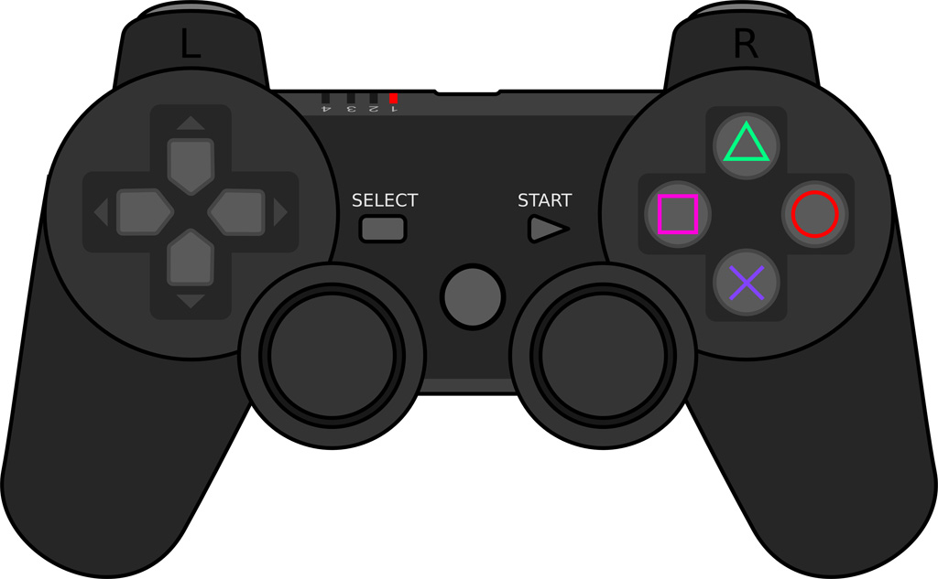

アップグレードの表示

アイテムの使用
アップグレド時：カーソル移動

プレイヤーの移動
魔法詠唱時：照準の移動

アイテム
VSRPG アイテム表 |  |  |  |  |  |  | 戻る
最終更新2016/10/12

アイテムリスト
 | アイテム名 | 系統 | 効果値 | 効果時間(秒) | 効果内容 | 見た目イメージ
1 | 回復草 | 回復 | HP+30 | - | HPを即時で30回復する | 緑の草 木の実もついている
2 | ムキムキビタミン | 強化 | ×1.5 | 15 | 与ダメージを1.5倍にする | 力こぶ型の瓶 色は橙
3 | カチカチン | 強化 | ×0.5 | 15 | 被ダメージを0.5倍にする | 盾型の瓶 色は青
4 | ミエルンデス | 補助 | - | 30 | 相手プレイヤー全員の位置をマップに表示 | 目薬 パッケージに目のイラスト
5 | 諸刃の母 | 強化 | ×1.5 | 30 | 与ダメージと被ダメージを2倍にする

 | アイテムイメージ
 | 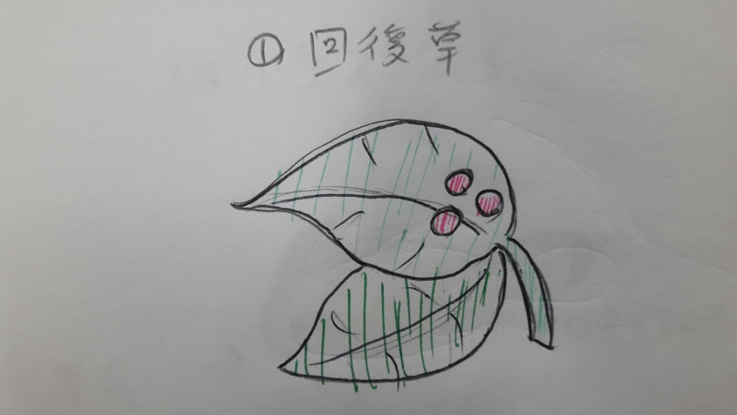 |  |  |  | 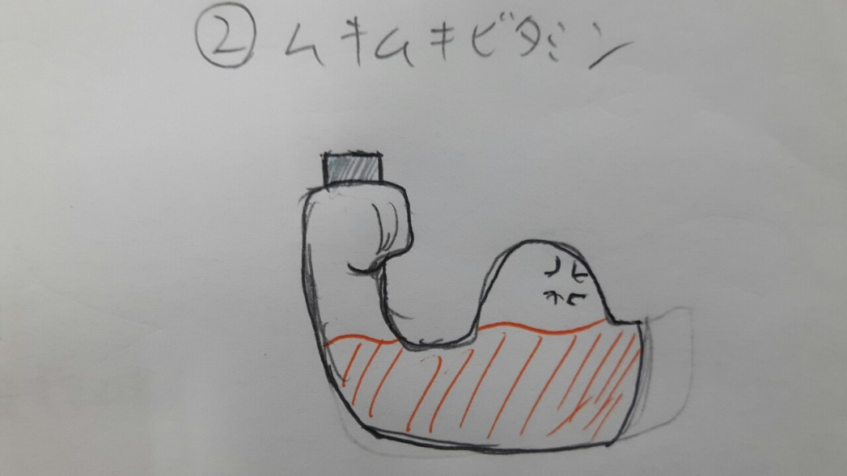
 |  |  |  |  | 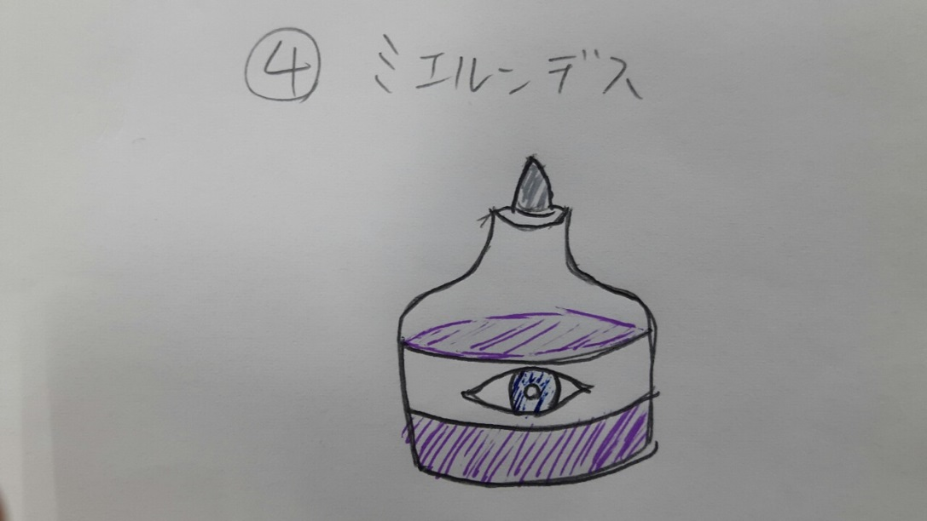

モンスター
VSRPG モンスター仕様 |  |  |  |  |  |  |  |  |  |  | 戻る
最終更新2016/10/13

 | 目次
 | 能力値 | 分布

 | モンスターの能力値
 | 種類 | HP | 攻撃(Atk) | 防御(Def) | 魔攻(Mat) | 魔防(Mdf) | 経験値 | 獲得ポイント | イメージ | ラフ
 | 小型スライム型 | 10 | 3 | 3 | 3 | 3 | 5 | 0 | 聖剣伝説のラビが近い スライム型の身体に 獣の耳と尻尾を持つ 体当たりで攻撃する | 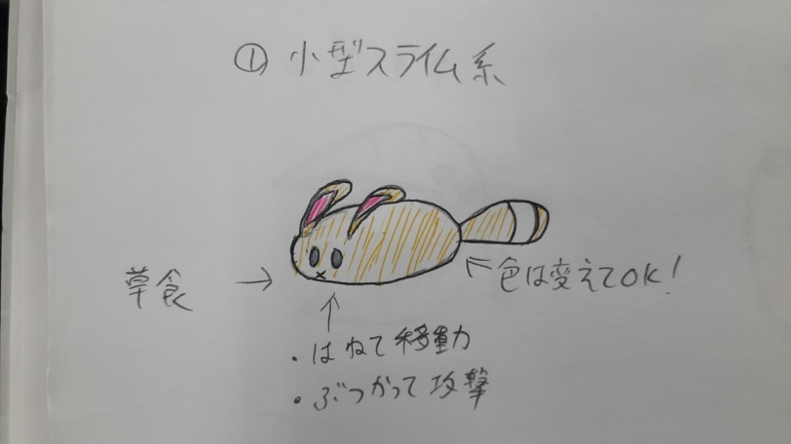

 | モンスターの出現分布

 | エリアの色 | 名称 |  | 総出現数 |  |  |  | 復活スパン |  | 出現キャラ
 |  |  |  | 小 |  | 大
 | 緑 | 拠点周り |  | 3匹の群れ×8 |  | 無し |  | １群れ全滅後20秒で復活
 | 黄色 | フィールド |  | ４匹の群れ×16 |  | 無し |  | １群れ全滅後25秒で復活
 | 赤 | 山 |  | ２匹の群れ×2 |  | 有り |  | 1群れ全滅後15秒で復活 大型は30秒

ステージ
VSRPG ステージ |  |  |  | 戻る
最終更新2016/10/10
 | 目次
 | 全景イメージ | エリア解説

 | ステージ全景(イメージ)
１P

４P
２P

３P

１P
 | 各エリア解説
 |  |  | 『拠点エリア』 各プレイヤーが出現するエリアです。 この中には他のプレイヤーは侵入する事ができず、 ステージ上で唯一安全なエリアと言えます。 出来ること ・アイテムの獲得、変更 イメージ 小さな砦、城下町 お伝えした通りのイメージ(風のタクト系)でOKです。 周囲は崖の上のイメージ
 |  |  | 『フィールド』 小型モンスターが開始時から出現するエリアです。 フィールド内で一番の広さを誇ります 出来ること ・小型モンスターを倒し経験値獲得する ・ほかのプレイヤーを攻撃する イメージ 明るい草原、砦が軽い防衛戦を張っています。 中央に行くにつれて荒野となります オブジェイメージ ○拠点周り 土嚢とか、石の壁などの防衛設備 拠点近くの目印や、砦があることを伝えたい ○フィールド 木、丸太、石などの自然物 ここは、いたってスタンダードな部分 中心に道を引き、周囲を侵入可能な森にしてしまってもいいかも |  | 『凶獣の山』 大型モンスターがスポーンするエリアです。 開始後30秒後に初出現し、倒すと15秒後再出現します。 出来ること ・大型モンスターを倒してスコアを稼ぐ。 ・ほかのプレイヤーを攻撃する。 イメージ 荒れた山のイメージです 山頂である中央は平らでそこから大型が出現します ○山 骨、大岩、枯れ木など荒廃をイメージさせられるもの 大型出現エリアとひと目でわかるように フィールドとは大きく違ったオブジェクトを配置したい

